Sheet2
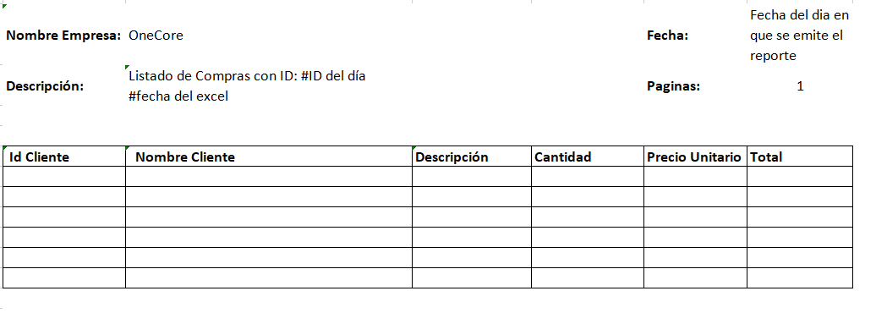
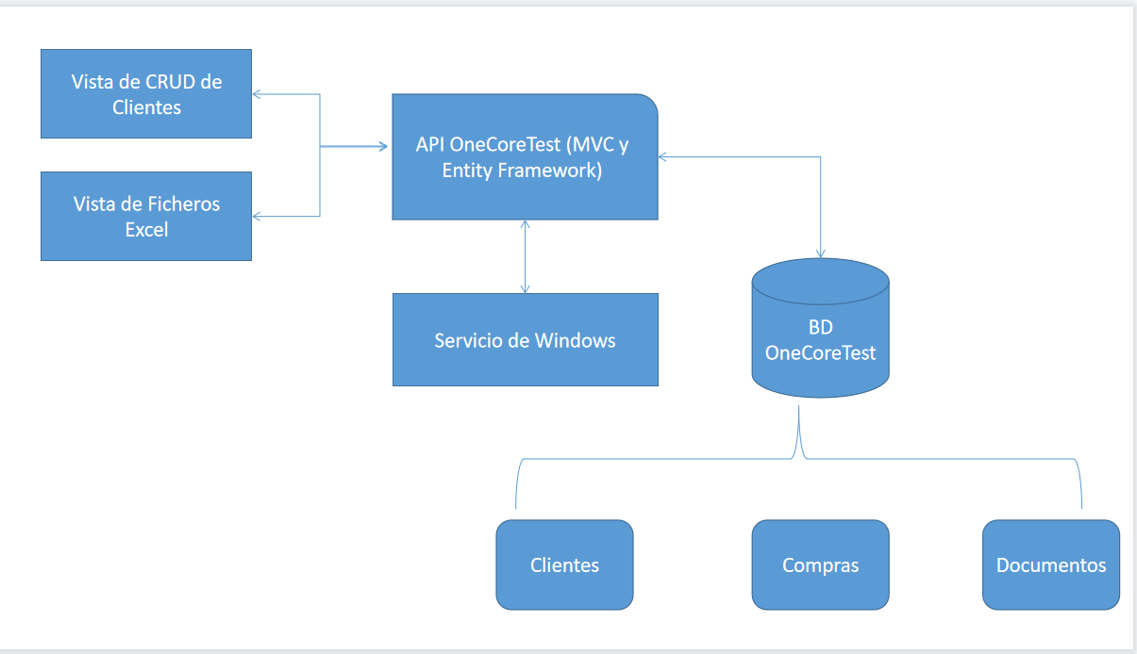

TAbla Documentos
IdDocumen | Varchar(10)
Descripcion | Varchar(250)
DirecFísica | varchar(512)
EstadoNotifi | Char(1) | (Enviado:E, Pendiente:P)
Fecha | DateTime

Reporte

